Estadísticas
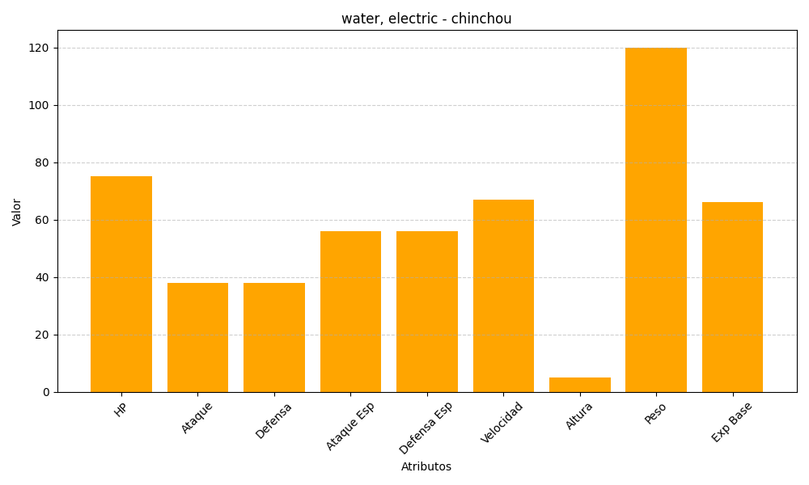
ID | Nombre | Tipo | HP | Ataque | Defensa | Ataque Especial | Defensa Especial | Velocidad | Altura | Peso | Experiencia Base
170 | chinchou | water, electric | 75 | 38 | 38 | 56 | 56 | 67 | 5 | 120 | 66

